Hoja3
 | Total
Trim.1 | 3381
Trim.2 | 4258
Trim.3 | 3102
Trim.4 | 3383
Trim.1 | 3043
Trim.2 | 3295
Trim.3 | 3639
Trim.4 | 3069
Trim.1 | 3681
Trim.2 | 3140
Trim.3 | 3667
Trim.4 | 3721
Trim.1 | 3827
Trim.2 | 3353
Trim.3 | 3311
Trim.4 | 3853
Etiquetas de fila | Suma de Cantidad
2016
Trim.1 | 3381
Trim.2 | 4258
Trim.3 | 3102
Trim.4 | 3383
2017
Trim.1 | 3043
Trim.2 | 3295
Trim.3 | 3639
Trim.4 | 3069
2018
Trim.1 | 3681
Trim.2 | 3140
Trim.3 | 3667
Trim.4 | 3721
2019
Trim.1 | 3827
Trim.2 | 3353
Trim.3 | 3311
Trim.4 | 3853
Total general | 55723

Hoja4
 | Etiquetas de columna
 | Entregado | Devuelto | Total general
Suma de Cantidad | 89.37% | 10.63% | 100.00%

Estatus | Devuelto

Etiquetas de fila | Suma de Cantidad
Contenedor Dañado | 2267
Defectuoso | 1983
Fuera de Tiempo | 834
Otro | 838
Total general | 5922

Datos_informe
55,723
2,223
 | Producción | 55,723
 | Órdenes | 2,223

 | Produccion | Ordenes
2016 | 14,124 | 571
2017 | 13,046 | 529
2018 | 14,209 | 552
2019 | 14,344 | 571
Total general | 55,723 | 2,223

 |  |  | Suma de Cantidad | Etiquetas de columna |  |  |  | Etiquetas de columna
 |  |  |  | Entregado | Devuelto | Total general |  | Entregado | Devuelto | Total general
 |  |  | 2016 | 88.37% | 11.63% | 100.00% | Suma de Cantidad | 89% | 11% | 100%
 |  |  | 2017 | 90.40% | 9.60% | 100.00%
 |  |  | 2018 | 88.49% | 11.51% | 100.00%
 |  |  | 2019 | 90.30% | 9.70% | 100.00%
 |  |  | Total general | 89.37% | 10.63% | 100.00%

Hoja5
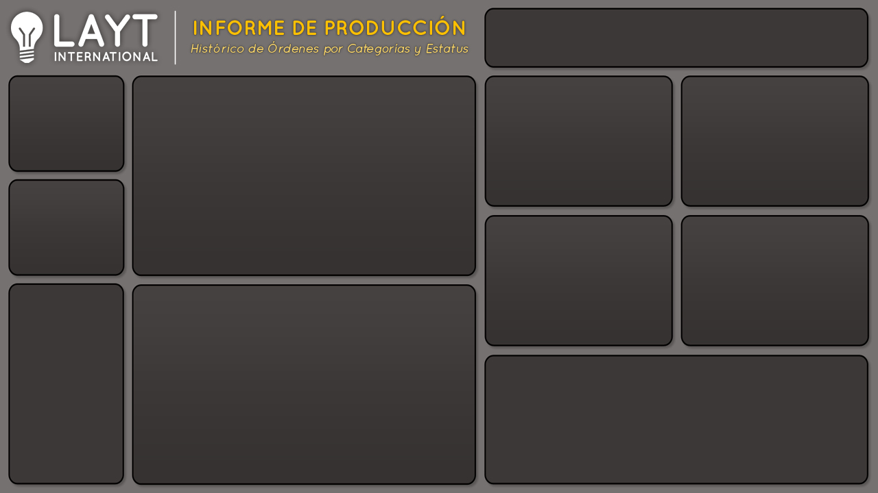

55,723
Producción
Producción y órdenes
 | Produccion | Ordenes
2016 | 14,124 | 571
2017 | 13,046 | 529
2018 | 14,209 | 552
2019 | 14,344 | 571

Órdenes
2,223

Entregados y devueltos
 | Entregado | Devuelto
2016 | 88.37% | 11.63%
2017 | 90.40% | 9.60%
2018 | 88.49% | 11.51%
2019 | 90.30% | 9.70%
 | Entregado | Devuelto
Total | 89% | 11%

Notas
Notas Sesión 12

1. Cuando tenemos una tabla dinámica que tiene fechas, Excel nos permite ingresar una "escala de tiempo"
siguiendo la sig. ruta:

 | Analizar --> Filtrar --> Insertar escala de tiempo

+ Esto es parecido a un segmentador de datos que ya hemos revisado anteriormente pero exclusivo para
fechas, pues pone una barrita horizontal (como línea de tiempo) para cada uno de los años y funciona igual
que un segmentador (parece que se llaman timelines)

+ Cuando no puede sumar algo, los cuenta. Por ejemplo, el ID de muchas órdenes no los suma, entonces
cuenta los ID diferentes

+ Una variable que esté en el campo "VALORES" de ua tabla dinámica se le puede cambiar la "configuración
del campo de valor". Se da click sobre la flecha negra que señala abajo y vamos a donde dice "Mostrar valores
como..." con eso podemos pedir que nos muestre esa variable como porcentajes

+ De una tabla que ya hayamos creado uan tabla dinámica se puede tener el caso que sea necesario agregar columnas
entonces para que las nuevas columnas aparezcan como opción en la tabla dinámica se debe dar click en "Actualizar todo"

+ En una gráfica se puede cambiar el formato del eje si damos click derecho sobre los valores del eje que queremos
cambiar y luego damos click en "Dar formato al eje", ahí podemos cambiar los valores del eje.
(Parecido a lo que hice con la curva de rendimiento en VPP)

+ Dentro de un recuadro de texto (de esos que se pueden crear para poner en las hojas) se puede poner información
que esté en una celda.
 | a) Se da click para escribir sobre el recuadro
 | b) En la barra de fórmulas se pone la referencia a la celda que queremos

Editable
 | Editable

 | (pero no se copia el formato que exista en la celda)

+ En un segmentador de datos puede ser que existan algunas barritas que no nos deje seleccionar (y es porque no
tienen datos) pero por alguna razón aparecen. Se pueden quitar si se sigue la sig. ruta :

Click segmentador --> Opciones --> Segmentacion de datos --> Configuración de segmentación de datos -->Ocultar elementos …

+ Se puede crear un estilo propio para los segmentadores de datos

